Bug report 1
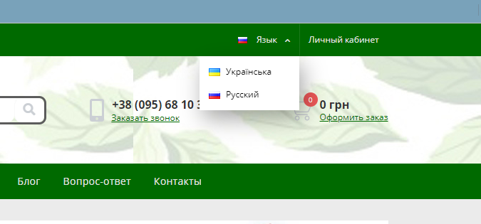
Bug report 1
Короткий опис (Summary) | Зміна мови на сайті
Проект (Project) | https://tea-touch.com.ua/

Компонент програми (Component) | Зміна мови на сайті
Номер версії (Version) | V-083.54.35
Серйозність (Severity) | · S 4 Minor
Пріоритет (Priority) | · Low
Статус (Status) | • Відкладений (Deferred)
Автор (Author) | Tester #1
Призначений на (Assigned To) | Technical control and error correction service
Оточення
ОС/Сервіс Пак і т.д. / | Windows/21H2(19044/27/28)
Браузера + версія / ... | Google chrome / Версия 111.0.5563.147 (Официальная сборка), (64 бит)
Опис
Опис | Виконання операції по зміні мови на сайті
Кроки відтворення (Steps to Reproduce)
1 | https://tea-touch.com.ua/
2 | Натиснути на кнопку мова
3 | З'являється спливаюче вікно з вибором мови
4 | Присутнні такі мови як Російська ,Україньська та Англійська
Фактичний результат | Відсутне Англійська мова у спливаючому вікні
(Actual Result)
Очікуваний результат | Є вибір англійської мови у спливаючому вікні
(Expected Result)
Доповнення
Прикріплений файл
(Attachment)

Bug report 2
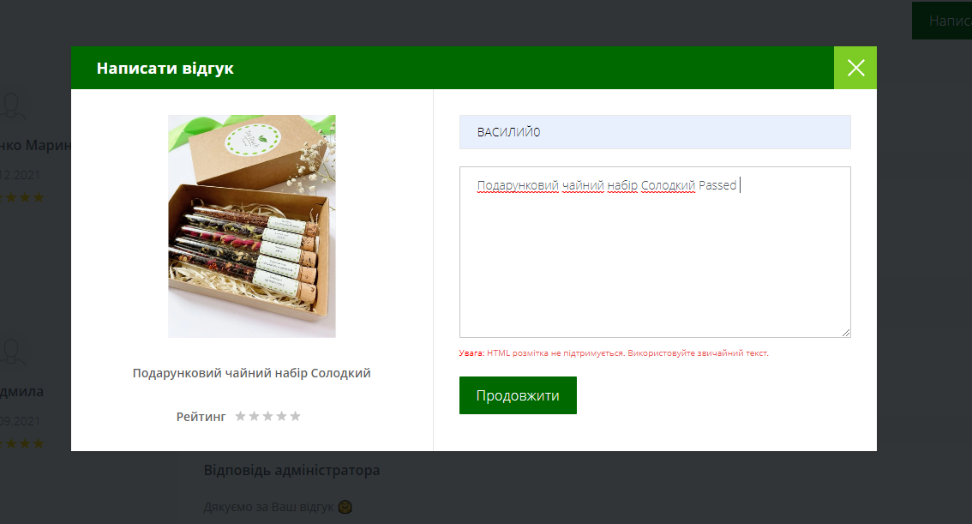
Bug report 2
Короткий опис (Summary) | Написання відгуків
Проект (Project) | https://tea-touch.com.ua/

Компонент програми (Component) | Зворотній зв'язок по контактним данним при написанні відгука
Номер версії (Version) | V-083.54.35
Серйозність (Severity) | · S 4 Minor
Пріоритет (Priority) | · Low
Статус (Status) | • Відкладений (Deferred)
Автор (Author) | Tester #1
Призначений на (Assigned To) | Technical control and error correction service
Оточення
ОС/Сервіс Пак і т.д. / | Windows/21H2(19044/27/28)
Браузера + версія / ... | Google chrome / Версия 111.0.5563.147 (Официальная сборка), (64 бит)
Опис
Опис | Написання відгуків
Кроки відтворення (Steps to Reproduce)
1 | https://tea-touch.com.ua/
2 | Перейти до продукції магазину
3 | Обрати товар
4 | Написати написати відгук
5 | Написати відгук
6 | Натиснути відпрвити
Фактичний результат | Відгук без оцінки не відправлений , після встановлення оцінки не з'являється у переліку відгуків
(Actual Result)
Очікуваний результат | Відгук відправленний , є його наявність у переліку відгуків.
(Expected Result)
Доповнення
Прикріплений файл
(Attachment)

Bug report 4

Bug report 4
Короткий опис (Summary) | Реєстрація на сайті
Проект (Project) | https://tea-touch.com.ua/

Компонент програми (Component) | Валідація полів
Номер версії (Version) | V-083.54.35
Серйозність (Severity) | · S 4 Minor
Пріоритет (Priority) | · Medium
Статус (Status) | • Відкладений (Deferred)
Автор (Author) | Tester #1
Призначений на (Assigned To) | Technical control and error correction service
Оточення
ОС/Сервіс Пак і т.д. / | Windows/21H2(19044/27/28)
Браузера + версія / ... | Google chrome / Версия 111.0.5563.147 (Официальная сборка), (64 бит)
Опис
Опис | Валідація
Кроки відтворення (Steps to Reproduce)
1 | https://tea-touch.com.ua/
2 | Натиснути "Особистий кабінет"
3 | Натиснути "Реєстрація"
4 | Ввести Email "Nagel@mai.com"
5 | Ввести пароль (00000000)
6 | Ввести ім' "Наг"
7 | Ввести прізвище "Наго"
8 | Ввести номер телефону "+480784783214"
9 | Обрати країну
10 | Ввести назу міста
11 | ввести номер відідлення нової пошти
Фактичний результат | Пройдена реєстрація з використаннням помилкових данних. Неможна обрати іншу країну для реєстрації
(Actual Result)
Очікуваний результат | При вводі Email мала спрацювати валідація , Повинна спрацювати валідація на некоректні данні в полі ім'я та прізвище
(Expected Result)
Доповнення
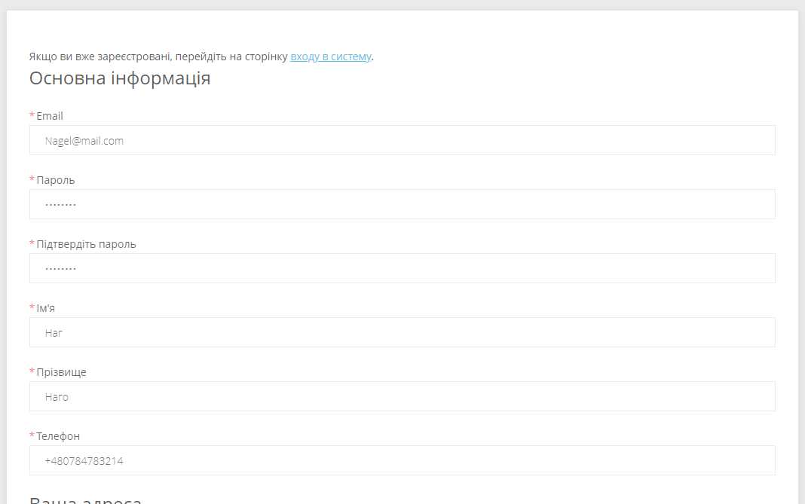
Прикріплений файл
(Attachment)

Bug report 5
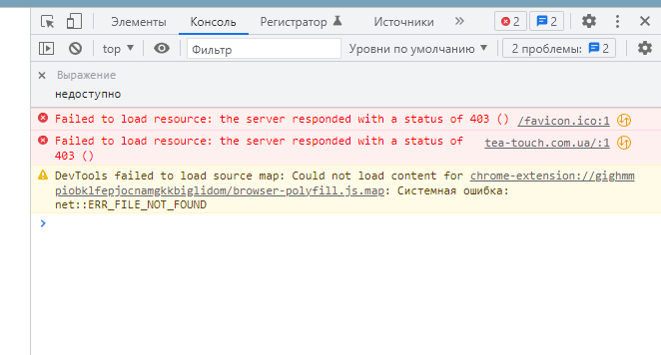
Bug report 5
Короткий опис (Summary) | Замовлення без реєстрації
Проект (Project) | https://tea-touch.com.ua/

Компонент програми (Component) | Замовлення товарів
Номер версії (Version) | V-083.54.35
Серйозність (Severity) | S5 Тривіальна (Trivial)
Пріоритет (Priority) | • P2 Середній (Medium
Статус (Status) | Новий (New)
Автор (Author) | Tester #1
Призначений на (Assigned To) | Technical control and error correction service
Оточення
ОС/Сервіс Пак і т.д. / | Windows/21H2(19044/27/28)
Браузера + версія / ... | Google chrome / Версия 111.0.5563.147 (Официальная сборка), (64 бит)
Опис
Опис | Замовлення товарів без реєстрації
Кроки відтворення (Steps to Reproduce)
1 | https://tea-touch.com.ua/
2 | Перейти до товарів
Фактичний результат | Має зїявитися сторінка з товарами <!DOCTYPE HTML PUBLIC "-//IETF//DTD HTML 2.0//EN"> <html> <head> <title>403 Forbidden</title> </head> <body> <h1>Forbidden</h1> <p>You don't have permission to access /ua/ on this server.</p> </body> </html>
(Actual Result)
Очікуваний результат | Отримана повідомлення Доступ заборонений
(Expected Result)
Доповнення
Прикріплений файл
(Attachment)

Приклад 1
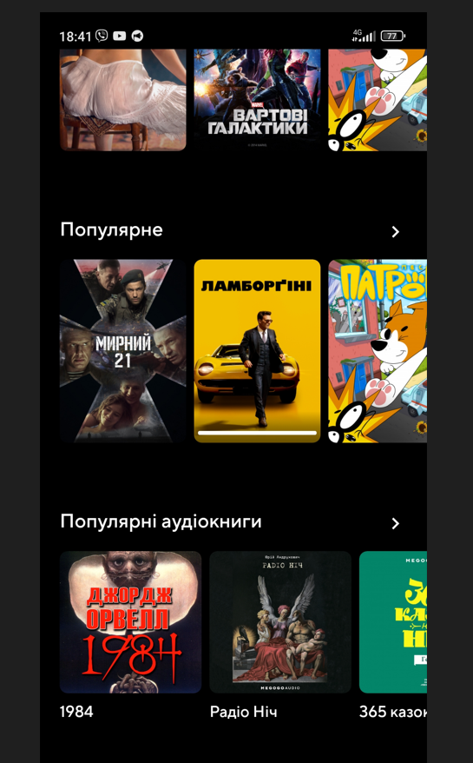

Україньська версія

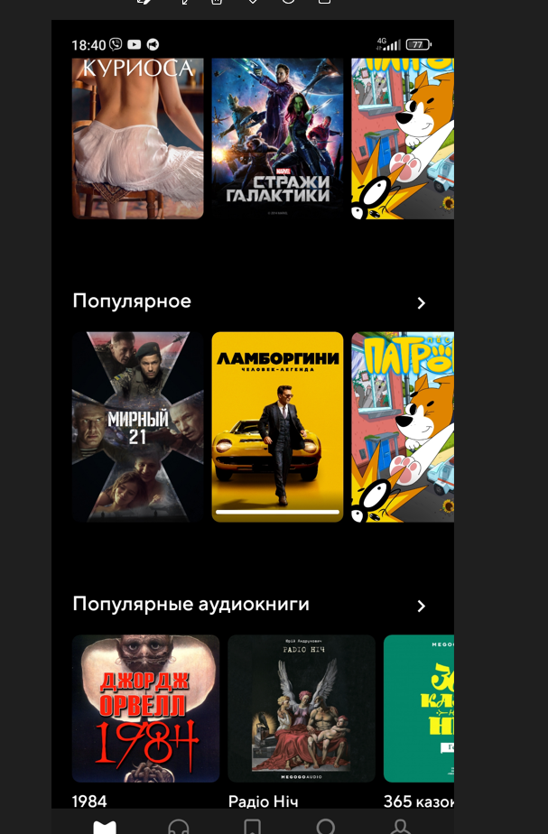

Російська версія

Приклад 2
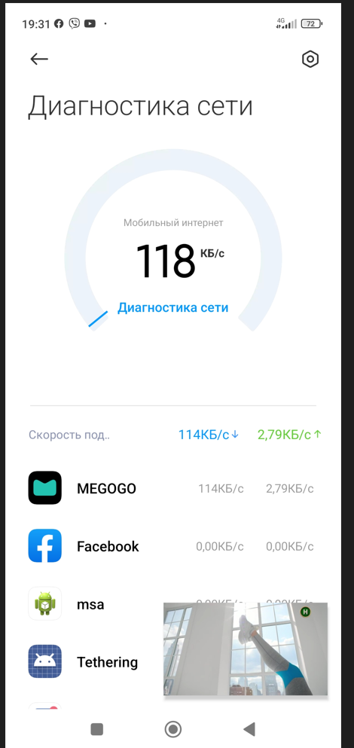

Приклад 3
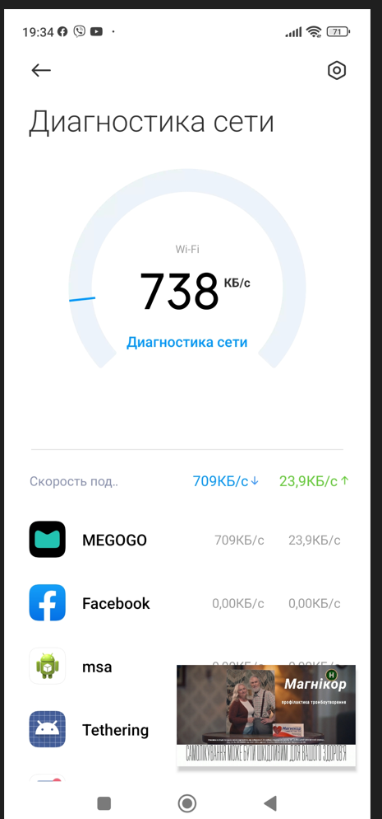

Приклад 4
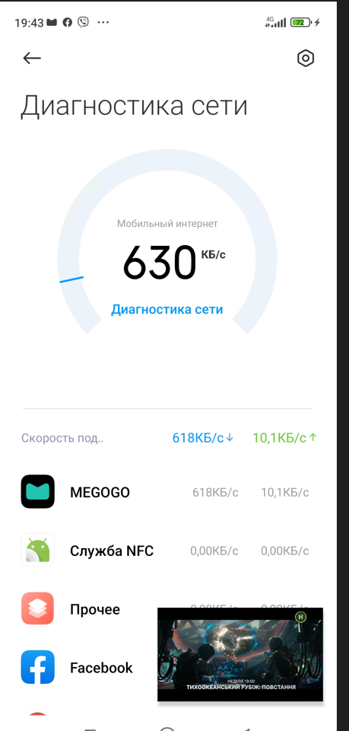

Приклад 5
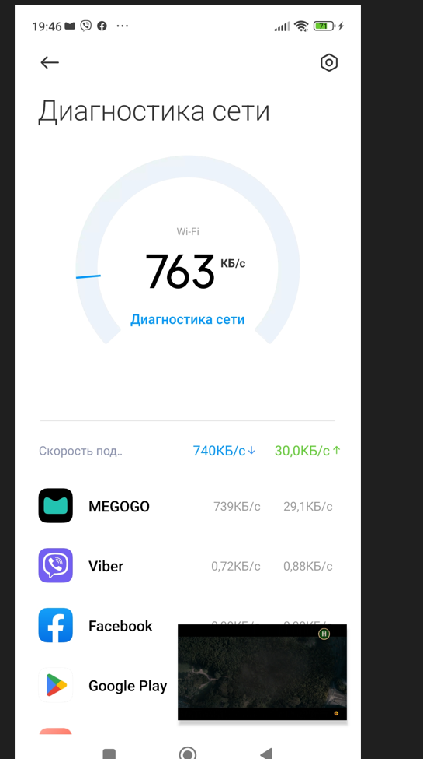

Приклад 6
